Chi tiết địa chất
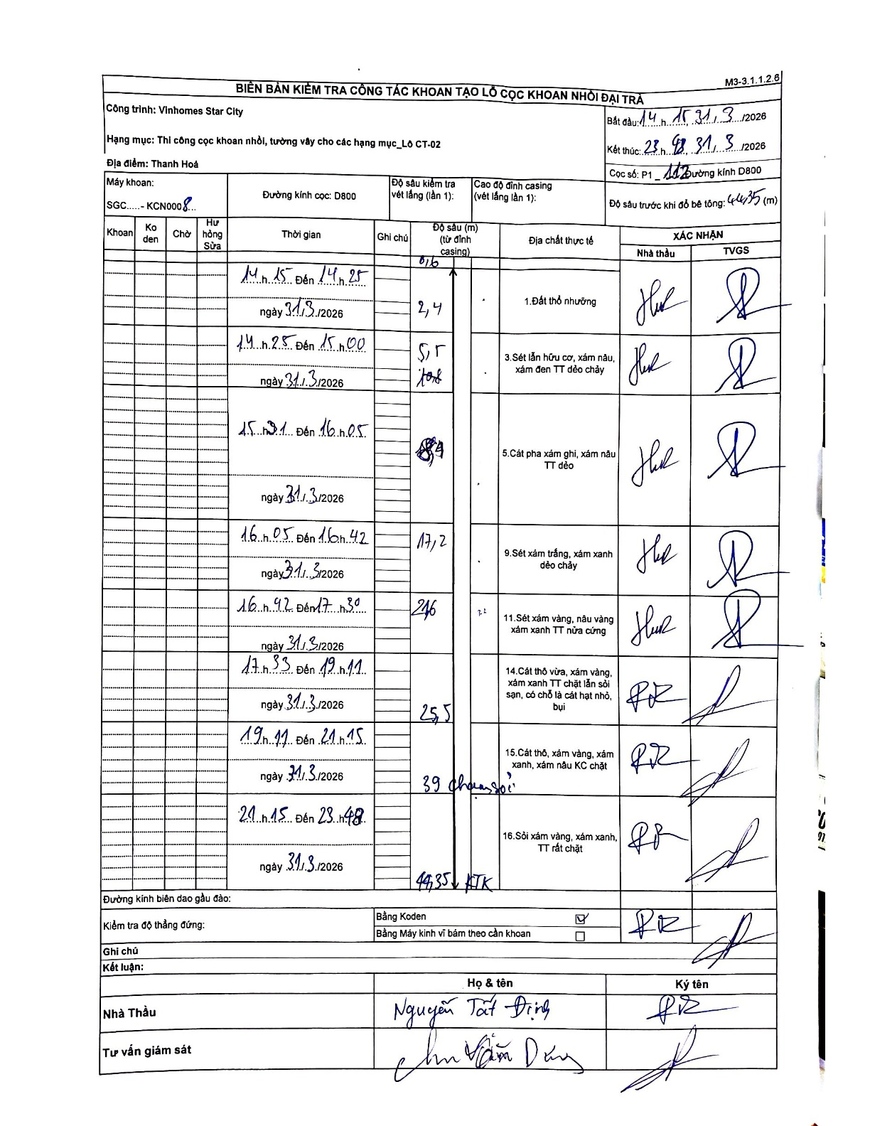
Dự án | Star City Thanh Hóa
Hạng mục | Thi công cọc khoan nhồi, tường vây cho các hạng mục_Lô CT-02
Tên bộ phận | Thi công cọc khoan nhồi
Số hiệu cọc | P1-112
Tên Máy khoan | SGC-KCN0008
Đường kính | D800
Bắt đầu thi công | 14:15 31/03/2026
Kết thúc thi công | 23:48 31/03/2026

Địa chất TT | Đường kính | Mô tả lớp thiết kế | Từ (h) | Đến (h) | Cao độ từ | Cao độ đến | T.Gian (h) | Dài (m) | V (m/h) | Ghi chú
Đất thổ nhưỡng | D800 | Đất thổ nhưỡng | 14:15 31/03/2026 | 14:25 31/03/2026 | 0 | -2.4 | 0.17 | 2.4 | 14.4
2 | D800 | Sét lẫn hữu cơ, xám nâu, xám đen TT dẻo chảy | 14:25 31/03/2026 | 15:00 31/03/2026 | -2.4 | -5.5 | 0.58 | 3.1 | 5.31
3 | D800 | Cát pha xám ghi, xám nâu TT dẻo | 15:00 31/03/2026 | 16:05 31/03/2026 | -5.5 | -8.9 | 1.08 | 3.4 | 3.14
4 | D800 | Sét xám trắng, xám xanh dẻo chảy | 16:05 31/03/2026 | 16:42 31/03/2026 | -8.9 | -17.2 | 0.62 | 8.3 | 13.46
5 | D800 | Sét xám vàng, nâu vàng xám xanh TT nửa cứng | 16:42 31/03/2026 | 17:30 31/03/2026 | -17.2 | -24.6 | 0.8 | 7.4 | 9.25
6 | D800 | Cát thô vừa, xám vàng, xám xanh TT chặt lẫn sỏi sạn, có chỗ là cát hạt nhỏ, bụi | 17:30 31/03/2026 | 19:11 31/03/2026 | -24.6 | -25.5 | 1.68 | 0.9 | 0.53
7 | D800 | Cát thô, xám vàng, xám xanh, xám nâu KC chặt | 19:11 31/03/2026 | 21:15 31/03/2026 | -25.5 | -39 | 2.07 | 13.5 | 6.53
8 | D800 | Sỏi xám vàng, xám xanh, TT rất chặt | 21:15 31/03/2026 | 23:48 31/03/2026 | -39 | -44.35 | 2.55 | 5.35 | 2.1

ẢNH BIÊN BẢN GỐC

